引用与对象
Home

 |  | 指向
 | 引用 |  | 对象




 |  | 操纵

Java_memory_string
Home
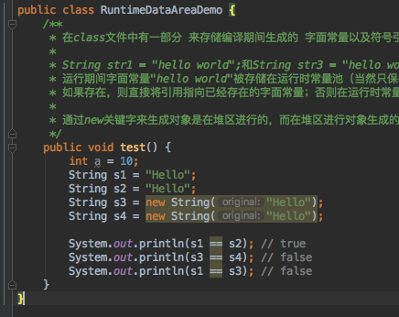

 |  |  | RuntimeDataAreaDemo.java -> test() |  |  |  | 1 | 符号引用
 |  |  |  |  |  |  | 2 | 字面值
 |  |  |  |  | Method Area（方法区） |  | 3 | 直接引用
2
 |  |  |  |  |  |  | 4 | 类装载后，拷贝静态常量池到运行时常量池
1
 |  |  |  |  |  | 10
2
 |  |  |  | Constant_String_info |  | "Hello"

4
3
2
 |  |  |  | 静态常量池
 |  |  |  |  |  | 10
 |  |  |  |  | 0x0005 | "Hello"

 |  |  |  | 运行时常量池

 |  |  |  |  | 0x2001 | 0x0005
 |  |  |  |  | 0x2005 | 0x0005

 | s4 | 0x2005
 | s3 | 0x2001
 | s2 | 0x0005
 | s1 | 0x0005
 | a | 10

 |  | Stack |  |  |  | Heap

